客户端个人中心显示调整
新增限时召回活动-测试用例 |  |  |  |  | 测试总数量 | 7
测试平台 | 服务端 web5-2 cocos10 |  | 测试日期 |  | Pass | 7
系统&版本 |  |  | 最后更新 |  | Fail | 0
文档编写人 |  |  | 文档测试人 |  | N/A | 0
策划负责人 |  |  | 审阅人员
参考档

ID | 用例名称 | 所属模块 | 前置条件 | 步骤描述 | 预期结果 | 执行结果 | 图片 | 备注
1 | 活动配置验证 | 运营活动/限时召回/活动配置 | 1、系统设置-菜单的显隐下限时召回相关配置已勾选 2、系统设置-权限下对应用户的限时召回相关配置已勾选 | 1、第一次进入直接点击保存 2、活动开关开启 | 1、保存成功 2、活动开关开启有必填校验 | Pass
 |  |  |  | 1、仅填写了必填字段，保存 2、活动开关开启 | 1、保存成功 2、活动开关开启成功
 |  |  |  | 1、所有字段都已填写，保存 2、活动开关开启 | 1、保存成功 2、活动开关开启成功
 |  |  |  | 活动时间未开始，修改字段信息 | 每个字段都可编辑
 |  |  |  | 活动时间进行中，修改字段信息 | 活动结束时间、活动标题、活动介绍、弹窗文本可编辑，其余均不可编辑
 |  |  |  | 活动时间进行中，点击关闭 | 提示：当前活动进行中，确认要关闭吗？如果关闭，则活动立即结束。已完成任务的玩家奖励立即发放，未完成奖励的任务将不可继续完成！
 |  |  |  | 活动时间已结束，查看 | 所有字段都不可编辑
 |  |  |  | 弹窗设置修改后保存 | 保存成功
2 | 活动记录验证 | 运营活动/限时召回/活动记录 | 1、系统设置-菜单的显隐下限时召回相关配置已勾选 2、系统设置-权限下对应用户的限时召回相关配置已勾选 | 活动期号，核对 | 每次开启活动，则会生成新的一期 | Pass | 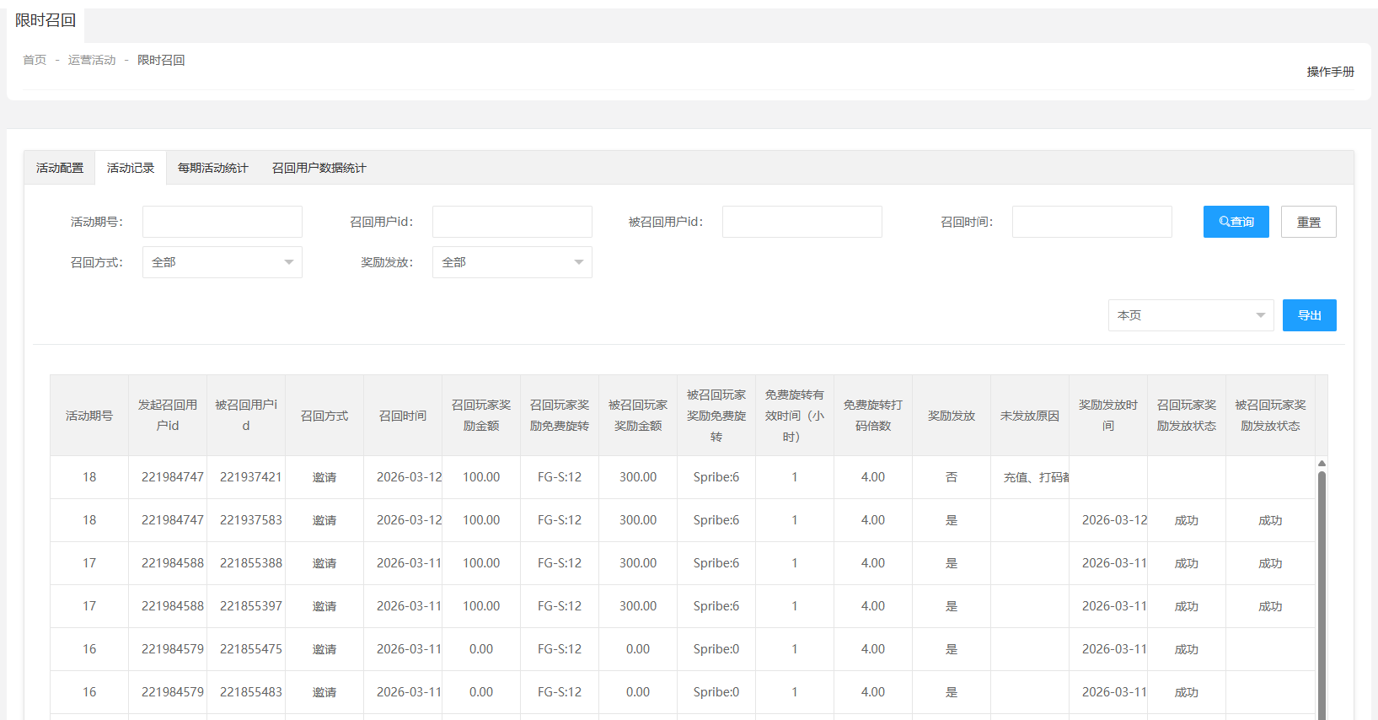
 |  |  |  | 发起召回用户id，核对 | 显示正确
 |  |  |  | 被召回用户id，核对 | 显示正确
 |  |  |  | 召回方式，核对 | 显示邀请
 |  |  |  | 召回时间，核对 | 显示正确
 |  |  |  | 召回玩家奖励金额，核对 | 根据每期活动配置显示正确
 |  |  |  | 召回玩家奖励免费旋转，核对 | 根据每期活动配置显示正确
 |  |  |  | 被召回玩家奖励金额，核对 | 根据每期活动配置显示正确
 |  |  |  | 被召回玩家奖励免费旋转，核对 | 根据每期活动配置显示正确
 |  |  |  | 免费旋转有效时间（小时），核对 | 根据每期活动配置显示正确
 |  |  |  | 免费旋转打码倍数，核对 | 根据每期活动配置显示正确
 |  |  |  | 奖励发放，核对 | 1、发放成功显示是 2、发放中或发放失败显示否
 |  |  |  | 未发放原因，核对 | 1、发放成功时显示空 2、充值金额没有达到有效召回定义下的配置，显示充值不达标 3、打码量没有达到有效召回定义下的配置，显示打码量不达标 4、充值金额、打码量均没有达到有效召回定义下的配置，显示充值、打码都不达标
 |  |  |  | 奖励发放时间，核对 | 显示正确
 |  |  |  | 召回玩家奖励发放状态，核对 | 1、一开始的状态为空 2、开始发放显示发放中 3、根据每期活动配置赠金和旋转都发放成功，显示成功 4、根据每期活动配置赠金和旋转任意一个失败，显示失败
 |  |  |  | 被召回玩家奖励发放状态，核对 | 1、一开始的状态为空 2、开始发放显示发放中 3、根据每期活动配置赠金和旋转都发放成功，显示成功 4、根据每期活动配置赠金和旋转任意一个失败，显示失败
 |  |  |  | 选择任意筛选项，查询 | 获取正确的查询结果
 |  |  |  | 选择本页，导出 | 导出成功，且信息正确
 |  |  |  | 选择全部导出，导出 | 导出成功，且信息正确
3 | 每期活动统计验证 | 运营活动/限时召回/每期活动统计 | 1、系统设置-菜单的显隐下限时召回相关配置已勾选 2、系统设置-权限下对应用户的限时召回相关配置已勾选 | 活动期号，核对 | 每次开启活动，则会生成新的一期 | Pass | 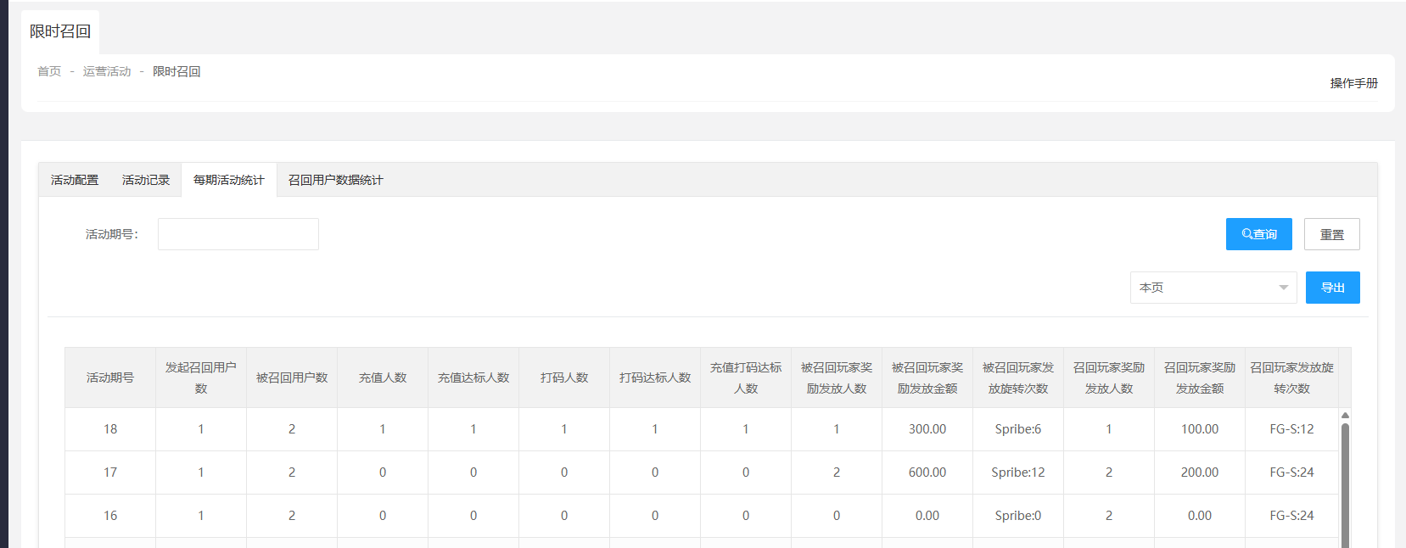
 |  |  |  | 发起召回用户数，核对 | 有多个发起召回用户，显示正确
 |  |  |  | 被召回用户数，核对 | 有多个被召回用户，显示正确
 |  |  |  | 充值人数，核对 | 被召回用户有充值，人数+1
 |  |  |  | 充值达标人数，核对 | 被召回用户充值金额达到有效召回定义下的配置，人数+1
 |  |  |  | 打码人数，核对 | 被召回用户有打码，人数+1
 |  |  |  | 打码达标人数，核对 | 被召回用户打码量达到有效召回定义下的配置，人数+1
 |  |  |  | 充值打码达标人数，核对 | 1、被召回用户充值金额达到有效召回定义下的配置、但打码量未达到，人数不变 2、被召回用户充值金额未达到有效召回定义下的配置、但打码量达到，人数不变 3、被召回用户充值金额、打码量均达到有效召回定义下的配置，人数+1
 |  |  |  | 被召回玩家奖励发放人数，核对 | 被召回玩家奖励发放成功，人数+1
 |  |  |  | 被召回玩家奖励发放金额，核对 | 被召回玩家奖励发放成功，金额累加
 |  |  |  | 被召回玩家发放旋转次数，核对 | 被召回玩家奖励发放成功，旋转次数累加
 |  |  |  | 召回玩家奖励发放人数，核对 | 召回玩家奖励发放成功，人数+1
 |  |  |  | 召回玩家奖励发放金额，核对 | 召回玩家奖励发放成功，金额累加
 |  |  |  | 召回玩家发放旋转次数，核对 | 召回玩家奖励发放成功，旋转次数累加
 |  |  |  | 输入活动期号，查询 | 获取正确的查询结果
 |  |  |  | 选择本页，导出 | 导出成功，且信息正确
 |  |  |  | 选择全部导出，导出 | 导出成功，且信息正确
4 | 召回用户数据统计验证 | 运营活动/限时召回/召回用户数据统计 | 1、系统设置-菜单的显隐下限时召回相关配置已勾选 2、系统设置-权限下对应用户的限时召回相关配置已勾选 | 活动期号，核对 | 每次开启活动，则会生成新的一期 | Pass | 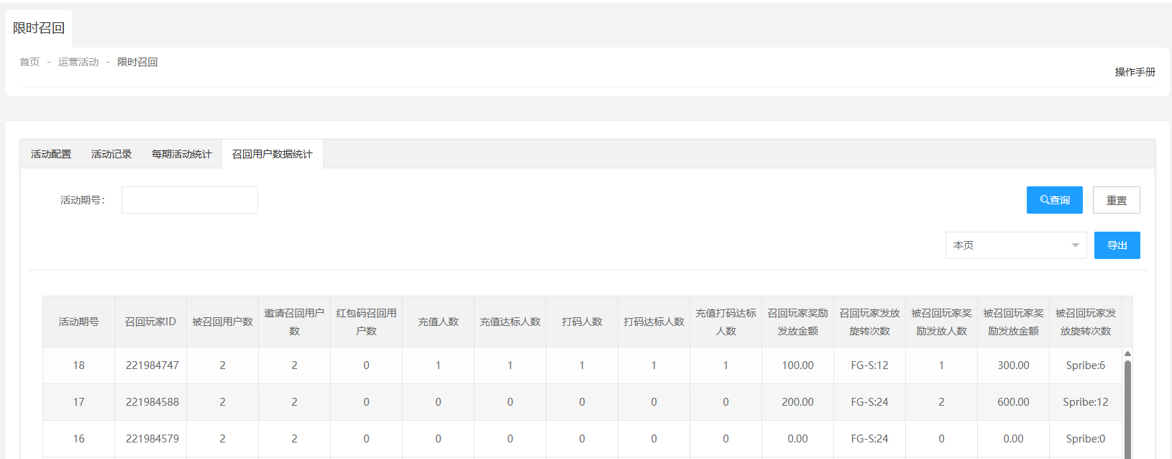
 |  |  |  | 召回玩家ID，核对 | 显示正确
 |  |  |  | 被召回用户数，核对 | 有多个被召回用户，显示正确
 |  |  |  | 邀请召回用户数，核对 | 有多个通过邀请被召回用户，显示正确
 |  |  |  | 红包码召回用户数，核对 | 显示0
 |  |  |  | 充值人数，核对 | 被召回用户有充值，人数+1
 |  |  |  | 充值达标人数，核对 | 被召回用户充值金额达到有效召回定义下的配置，人数+1
 |  |  |  | 打码人数，核对 | 被召回用户有打码，人数+1
 |  |  |  | 打码达标人数，核对 | 被召回用户打码量达到有效召回定义下的配置，人数+1
 |  |  |  | 充值打码达标人数，核对 | 1、被召回用户充值金额达到有效召回定义下的配置、但打码量未达到，人数不变 2、被召回用户充值金额未达到有效召回定义下的配置、但打码量达到，人数不变 3、被召回用户充值金额、打码量均达到有效召回定义下的配置，人数+1
 |  |  |  | 召回玩家奖励发放金额，核对 | 召回玩家奖励发放成功，金额累加
 |  |  |  | 召回玩家发放旋转次数，核对 | 召回玩家奖励发放成功，旋转次数累加
 |  |  |  | 被召回玩家奖励发放人数，核对 | 被召回玩家奖励发放成功，人数+1
 |  |  |  | 被召回玩家奖励发放金额，核对 | 被召回玩家奖励发放成功，金额累加
 |  |  |  | 被召回玩家发放旋转次数，核对 | 被召回玩家奖励发放成功，旋转次数累加
 |  |  |  | 输入活动期号，查询 | 获取正确的查询结果
 |  |  |  | 选择本页，导出 | 导出成功，且信息正确
 |  |  |  | 选择全部导出，导出 | 导出成功，且信息正确
5 | 菜单显示验证 | 客户端 |  | 活动开关开启、未到活动时间 | 侧边栏不显示菜单 | Pass
 |  |  |  | 活动开关开启、已到活动时间且未过期 | 侧边栏显示菜单
 |  |  |  | 活动开关开启、活动时间已过期 | 侧边栏不显示菜单
 |  |  |  | 已到活动时间且未过期、但关闭了活动开关 | 侧边栏不显示菜单
6 | 限时召回验证 |  | 1、后台已有活动开关开启、且进行中的活动 2、弹窗设置下弹窗开关启用、登录后是否重新计算关闭、弹窗次数0、弹窗间隔时间1 | 1、后台的活动配置下召回用户的召回奖励，同时配置了赠送金额、免费旋转次数 2、后台的活动配置下被召回用户的召回奖励，同时配置了赠送金额、免费旋转次数 3、后台的活动配置下有效召回定义的充值金额、打码量均未配置 4、在客户端点击菜单 5、通过邀请链接邀请到符合条件的被召回用户，并登录成功 | 1、召回用户活动主界面、奖励详情均显示正确 2、被召回用户首页右下角不显示弹窗入口，弹出获得的被召回奖励弹窗 3、召回用户下个人中心-Bonus History、个人中心-Count History均显示正确 4、被召回用户下个人中心-Bonus History、个人中心-Count History均显示正确 5、后台 玩家详情-金币记录/不可提现金额：召回用户、被召回用户均新增一条记录，且不可提现金额下赠送金额打码量均正确 6、后台 赠送金币报表：召回用户、被召回用户的赠送金额均累加 7、后台 用户金币变化记录：召回用户、被召回用户均新增一条记录 8、后台 免费旋转：召回用户、被召回用户均新增一条记录 | Pass
 |  |  |  | 1、后台的活动配置下召回用户的召回奖励，同时配置了赠送金额、免费旋转次数 2、后台的活动配置下被召回用户的召回奖励，同时配置了赠送金额、免费旋转次数 3、后台的活动配置下有效召回定义的充值金额、打码量均已配置 4、在客户端点击菜单 5、通过邀请链接邀请到符合条件的被召回用户，并登录成功，但未充值打码 | 1、召回用户活动主界面显示正确 2、被召回用户首页右下角显示弹窗入口，且弹窗信息显示正确 a、充值进度小于100%，点go跳转到充值界面 3、被召回用户弹窗队列显示被召回用户的活动弹窗 |  | 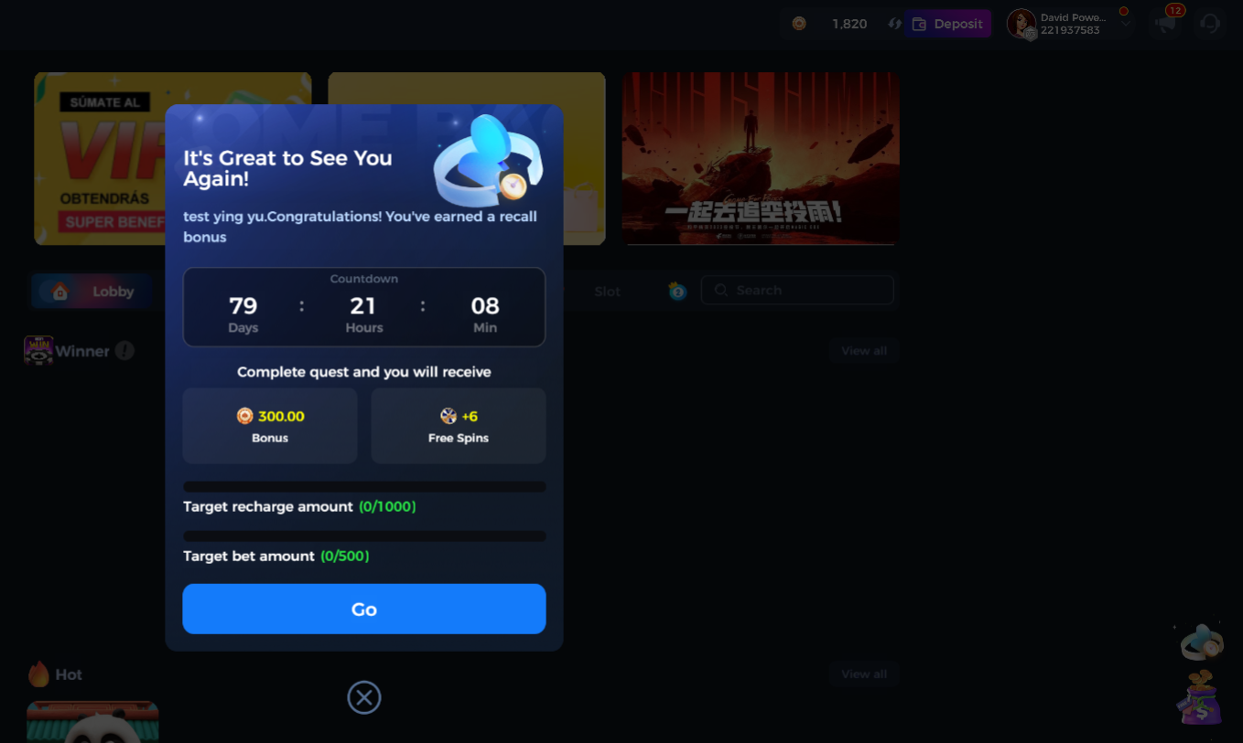
 |  |  |  | 1、后台的活动配置下召回用户的召回奖励，同时配置了赠送金额、免费旋转次数 2、后台的活动配置下被召回用户的召回奖励，同时配置了赠送金额、免费旋转次数 3、后台的活动配置下有效召回定义的充值金额、打码量均已配置 4、在客户端点击菜单 5、通过邀请链接邀请到符合条件的被召回用户，并登录成功，有充值但充值金额未达到有效召回定义的配置、且未打码 | 1、召回用户活动主界面显示正确 2、被召回用户首页右下角显示弹窗入口，且弹窗信息显示正确 a、充值进度小于100%，点go跳转到充值界面 3、被召回用户弹窗队列显示被召回用户的活动弹窗
 |  |  |  | 1、后台的活动配置下召回用户的召回奖励，同时配置了赠送金额、免费旋转次数 2、后台的活动配置下被召回用户的召回奖励，同时配置了赠送金额、免费旋转次数 3、后台的活动配置下有效召回定义的充值金额、打码量均已配置 4、在客户端点击菜单 5、通过邀请链接邀请到符合条件的被召回用户，并登录成功，有充值且充值金额达到有效召回定义的配置、且未打码 | 1、召回用户活动主界面显示正确 2、被召回用户首页右下角显示弹窗入口，且弹窗信息显示正确 a、充值进度等于100%，点go跳转到大厅 3、被召回用户弹窗队列显示被召回用户的活动弹窗
 |  |  |  | 1、后台的活动配置下召回用户的召回奖励，同时配置了赠送金额、免费旋转次数 2、后台的活动配置下被召回用户的召回奖励，同时配置了赠送金额、免费旋转次数 3、后台的活动配置下有效召回定义的充值金额、打码量均已配置 4、在客户端点击菜单 5、通过邀请链接邀请到符合条件的被召回用户，并登录成功，有充值且充值金额达到有效召回定义的配置、有打码但打码量未达到有效召回定义的配置 | 1、召回用户活动主界面显示正确 2、被召回用户首页右下角显示弹窗入口，且弹窗信息显示正确 a、充值进度等于100%，点go跳转到大厅 3、被召回用户弹窗队列显示被召回用户的活动弹窗
 |  |  |  | 1、后台的活动配置下召回用户的召回奖励，同时配置了赠送金额、免费旋转次数 2、后台的活动配置下被召回用户的召回奖励，同时配置了赠送金额、免费旋转次数 3、后台的活动配置下有效召回定义的充值金额、打码量均已配置 4、在客户端点击菜单 5、通过邀请链接邀请到符合条件的被召回用户，并登录成功，有充值且充值金额达到有效召回定义的配置、有打码且打码量达到有效召回定义的配置 | 1、召回用户活动主界面显示正确 2、被召回用户首页右下角显示弹窗入口，且弹窗信息显示正确 a、充值进度等于100%，点go跳转到大厅 3、被召回用户弹窗队列不显示被召回用户的活动弹窗，弹出获得的被召回奖励弹窗 4、召回用户下个人中心-Bonus History、个人中心-Count History均显示正确 5、被召回用户下个人中心-Bonus History、个人中心-Count History均显示正确 |  | 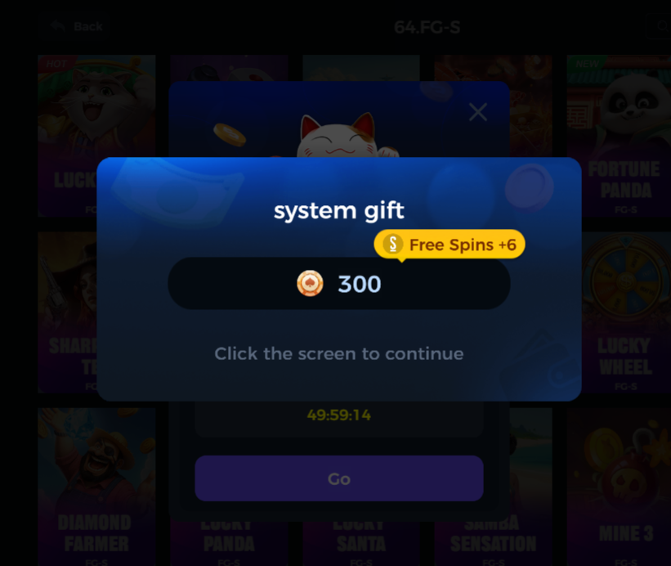
 |  |  |  | 1、后台的活动配置下召回用户的召回奖励，同时配置了赠送金额、免费旋转次数 2、后台的活动配置下被召回用户的召回奖励，同时配置了赠送金额、免费旋转次数 3、后台的活动配置下有效召回定义的仅配置了充值金额 4、在客户端点击菜单 5、通过邀请链接邀请到符合条件的被召回用户，并登录成功，但未充值 | 1、召回用户活动主界面显示正确 2、被召回用户首页右下角显示弹窗入口，弹窗队列显示该弹窗且弹窗信息显示正确 a、充值进度小于100%，点go跳转到充值界面 3、被召回用户弹窗队列显示被召回用户的活动弹窗
 |  |  |  | 1、后台的活动配置下召回用户的召回奖励，同时配置了赠送金额、免费旋转次数 2、后台的活动配置下被召回用户的召回奖励，同时配置了赠送金额、免费旋转次数 3、后台的活动配置下有效召回定义的仅配置了充值金额 4、在客户端点击菜单 5、通过邀请链接邀请到符合条件的被召回用户，并登录成功，有充值但充值金额未达到有效召回定义的配置 | 1、召回用户活动主界面显示正确 2、被召回用户首页右下角显示弹窗入口，且弹窗信息显示正确 a、充值进度小于100%，点go跳转到充值界面 3、被召回用户弹窗队列显示被召回用户的活动弹窗
 |  |  |  | 1、后台的活动配置下召回用户的召回奖励，同时配置了赠送金额、免费旋转次数 2、后台的活动配置下被召回用户的召回奖励，同时配置了赠送金额、免费旋转次数 3、后台的活动配置下有效召回定义的仅配置了充值金额 4、在客户端点击菜单 5、通过邀请链接邀请到符合条件的被召回用户，并登录成功，有充值且充值金额达到有效召回定义的配置 | 1、召回用户活动主界面显示正确 2、被召回用户首页右下角显示弹窗入口，且弹窗信息显示正确 a、充值进度等于100%，点go跳转到大厅 3、被召回用户弹窗队列不显示被召回用户的活动弹窗，弹出获得的被召回奖励弹窗 4、召回用户下个人中心-Bonus History、个人中心-Count History均显示正确 5、被召回用户下个人中心-Bonus History、个人中心-Count History均显示正确
 |  |  |  | 1、后台的活动配置下召回用户的召回奖励，同时配置了赠送金额、免费旋转次数 2、后台的活动配置下被召回用户的召回奖励，同时配置了赠送金额、免费旋转次数 3、后台的活动配置下有效召回定义的仅配置了打码量 4、在客户端点击菜单 5、通过邀请链接邀请到符合条件的被召回用户，并登录成功，但未打码 | 1、召回用户活动主界面显示正确 2、被召回用户首页右下角显示弹窗入口，弹窗信息显示正确 a、点go跳转到大厅 3、被召回用户弹窗队列显示被召回用户的活动弹窗
 |  |  |  | 1、后台的活动配置下召回用户的召回奖励，同时配置了赠送金额、免费旋转次数 2、后台的活动配置下被召回用户的召回奖励，同时配置了赠送金额、免费旋转次数 3、后台的活动配置下有效召回定义的仅配置了打码量 4、在客户端点击菜单 5、通过邀请链接邀请到符合条件的被召回用户，并登录成功，有打码但打码量未达到有效召回定义的配置 | 1、召回用户活动主界面显示正确 2、被召回用户首页右下角显示弹窗入口，且弹窗信息显示正确 a、点go跳转到大厅 3、被召回用户弹窗队列显示被召回用户的活动弹窗
 |  |  |  | 1、后台的活动配置下召回用户的召回奖励，同时配置了赠送金额、免费旋转次数 2、后台的活动配置下被召回用户的召回奖励，同时配置了赠送金额、免费旋转次数 3、后台的活动配置下有效召回定义的仅配置了打码量 4、在客户端点击菜单 5、通过邀请链接邀请到符合条件的被召回用户，并登录成功，有打码且打码量达到有效召回定义的配置 | 1、召回用户活动主界面显示正确 2、被召回用户首页右下角显示弹窗入口，且弹窗信息显示正确 a、点go跳转到大厅 3、被召回用户弹窗队列不显示被召回用户的活动弹窗，弹出获得的被召回奖励弹窗 4、召回用户下个人中心-Bonus History、个人中心-Count History均显示正确 5、被召回用户下个人中心-Bonus History、个人中心-Count History均显示正确
 |  |  |  | 1、后台的活动配置下召回用户的召回奖励，仅配置了赠送金额 2、后台的活动配置下被召回用户的召回奖励，仅配置了赠送金额 3、后台的活动配置下有效召回定义仅配置了充值金额 4、在客户端点击菜单 5、通过邀请链接邀请到符合条件的被召回用户，并登录成功，有充值且充值金额达到有效召回定义的配置 | 1、召回用户活动主界面、奖励详情均显示正确，且不显示？ 2、被召回用户首页右下角显示弹窗入口，且弹窗信息显示正确3、被召回用户弹窗队列不显示被召回用户的活动弹窗，弹出获得的被召回奖励弹窗 4、召回用户下个人中心-Bonus History、个人中心-Count History均显示正确 5、被召回用户下个人中心-Bonus History、个人中心-Count History均显示正确
 |  |  |  | 1、后台的活动配置下召回用户的召回奖励，仅配置了免费旋转次数 2、后台的活动配置下被召回用户的召回奖励，仅配置了免费旋转次数 3、后台的活动配置下有效召回定义仅配置了充值金额 4、在客户端点击菜单 5、通过邀请链接邀请到符合条件的被召回用户，并登录成功，有充值且充值金额达到有效召回定义的配置 | 1、召回用户活动主界面、奖励详情均显示正确，且显示？ 2、被召回用户首页右下角显示弹窗入口，且弹窗信息显示正确3、被召回用户弹窗队列不显示被召回用户的活动弹窗，弹出获得的被召回奖励弹窗 4、召回用户下个人中心-Bonus History、个人中心-Count History均显示正确 5、被召回用户下个人中心-Bonus History、个人中心-Count History均显示正确
 |  |  |  | 1、后台的活动配置下召回用户的召回奖励，同时配置了赠送金额、免费旋转次数 2、后台的活动配置下被召回用户的召回奖励均未配置 3、后台的活动配置下有效召回定义仅配置了充值金额 4、在客户端点击菜单 5、通过邀请链接邀请到符合条件的被召回用户，并登录成功，有充值且充值金额达到有效召回定义的配置 | 1、召回用户活动主界面、奖励详情均显示正确，且显示？ 2、被召回用户首页右下角显示弹窗入口，且弹窗信息显示正确3、被召回用户弹窗队列不显示被召回用户的活动弹窗，弹出获得的被召回奖励弹窗 4、召回用户下个人中心-Bonus History、个人中心-Count History均显示正确 5、被召回用户下个人中心-Bonus History、个人中心-Count History均不新增奖励信息
 |  |  |  | 1、有进行中的限时召回活动 2、通过邀请链接重新注册个新账号 | 注册成功，后台 玩家列表查看该玩家的渠道为代理 |  | 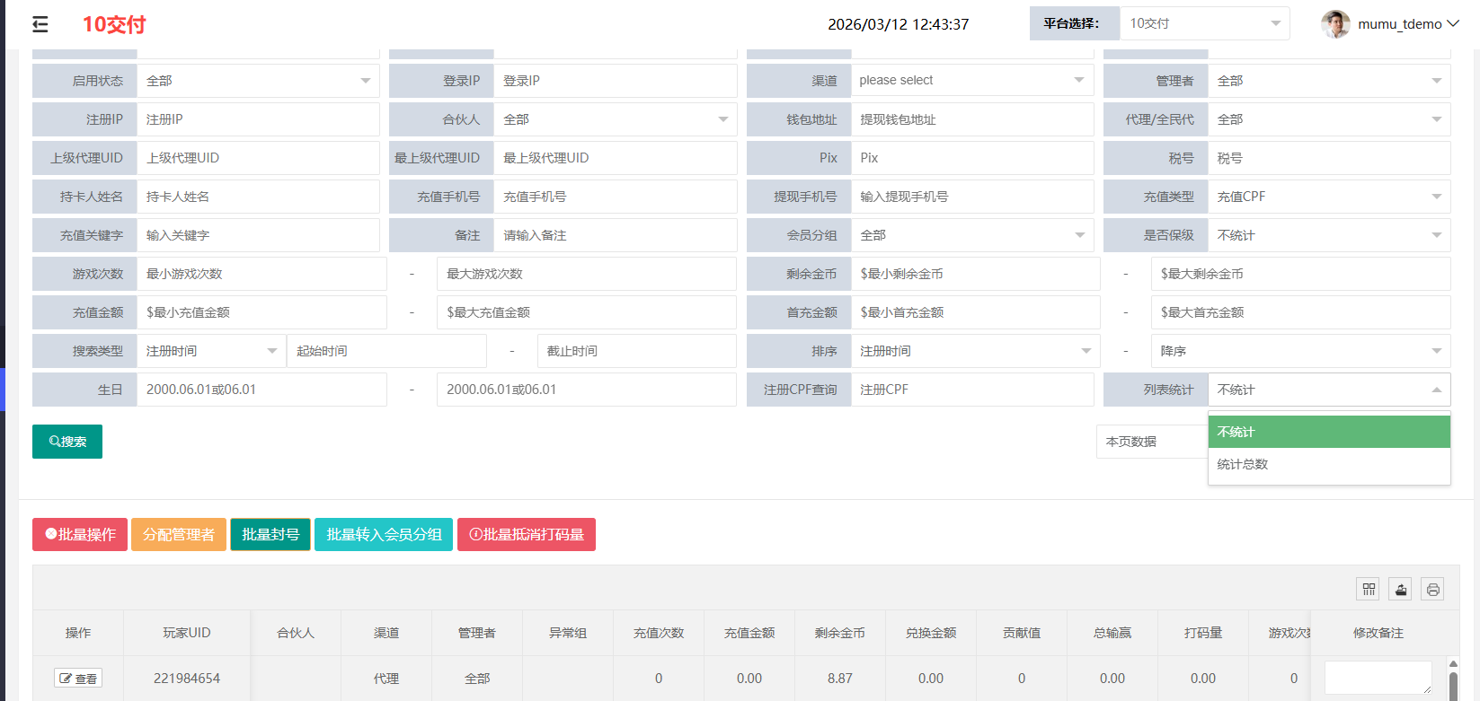
 |  |  |  | 1、有进行中的限时召回活动 2、通过邀请链接邀请到VIP等级不符合条件的召回用户，并登录成功 | 后台 活动记录下没有新增一条数据
 |  |  |  | 1、有进行中的限时召回活动 2、通过邀请链接邀请到最后登录时间不符合条件的召回用户，并登录成功 | 后台 活动记录下没有新增一条数据
 |  |  |  | 1、有进行中的限时召回活动 2、后台 全民代设置-全面代分享设置编辑可分享app，保存 3、在客户端点击菜单 | 分享的app，按照全民代的开关配置进行显隐
 |  |  |  | 1、选择召回用户有免费旋转次数的，玩游戏并获得奖励，查看免费旋转打码倍数 2、选择被召回用户有免费旋转次数的，玩游戏并获得奖励，查看免费旋转打码倍数 | 召回用户、被召回用户的免费选择打码量均正确
7 | 双钱包环境限时召回验证 |  | 1、双钱包环境 2、后台已有活动开关开启、且进行中的活动 | 1、有进行中的限时召回活动 2、通过邀请链接邀请到符合条件的召回用户，并登录成功完成有效召回 | 1、客户端：召回用户、被召回用户的个人中心-奖金记录均新增一条记录 2、后台 玩家详情-奖金任务：召回用户、被召回用户的奖金记录均新增一条记录 | Pass

